Planilla General
PLANILLA DE DATOS GARANTIZADOS |  |  |  |  | 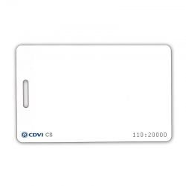

TARJETA DE PROXIMIDAD CDVI |  |  |  |  | CÓDIGO: | 2015836
 |  |  |  |  | FECHA REVISIÓN: | 2022-06-06
 |  |  |  |  | ÁREA ESPECIALISTA: Servicios Generales

DESCRIPCIÓN SAP: TARJETA DE PROXIMIDAD CDVI
ITEM | DATOS | UNIDAD | PEDIDO |  | OFRECIDO | COMENTARIO
1 | Empresa proveedora | … | (*)
2 | Fabricante | … | (*)
3 | Marca | … | (**)
4 | Modelo | … | CS25
5 | País de origen | … | (*)
6 | Norma de fabricación y ensayos | … | (*)
7 | Embalaje | … | CAJAS QUE NO EXCEDAN PESO DE 60 LIBRAS
8 | Garantía |  | N/A
9 | Dimensión |  | 85 mm x 54 mm x 1.8 mm
10 | Numeración |  | Números decimales generados secuencialmente impresos en cada tarjeta
11 | Frecuencia | KHz | Tarjeta de proximidad 125 kHz
12 | Codificación de Tags |  | CDVI

(*) A indicar por el oferente
(**) Timbrado en el material en alto o bajo relieve
 | 

 |  |  |  | Fecha de la oferta

 | José Alejandro Gutiérrez |  |  | Nombre y firma del oferente
 | Gerente Servicios Generales |  |  | (Colocar sello)
COMENTARIOS:

